工作表1
订单编号：1950
渠道代理： | 阿伟（深海小鱼）
下单内容： | 款式/皮料/颜色： |  | 黑色鳄鱼无接/ 38mm宽/ 110cm总长/ 底皮配黑色Togo
 | 五金： |  | 无
 | 工艺/Logo： |  | 机车/ 无
下单日期： | 2018-05-19
预计出货日期： | 2018-05-26
其他备注： | 黑色Togo底皮/ 2尺5腰围
参考图片： | 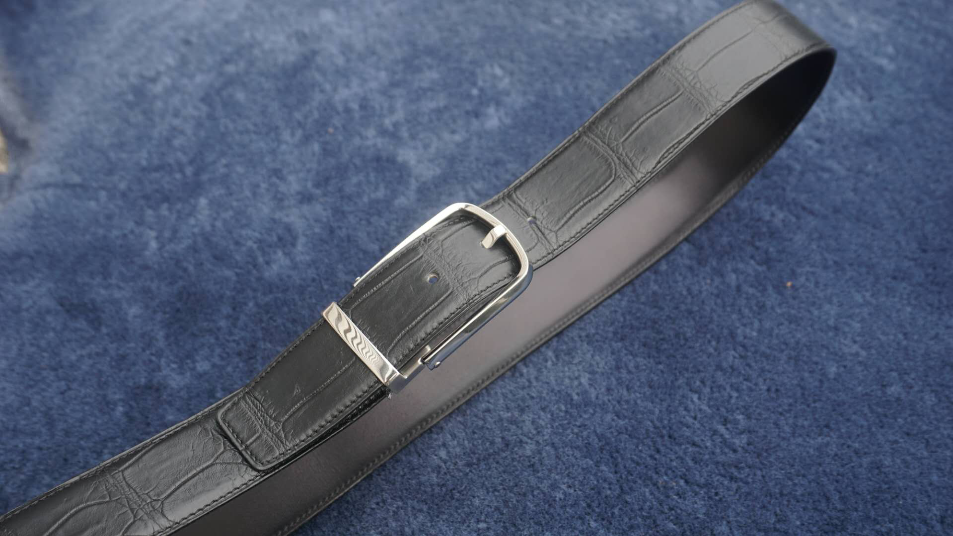 |  |  |  |  | ·

开料 | 铲皮 | 拖料 | 台面 | 油边 | 打斩/ 缝线

五金/ 包装/ QC |  | 技术管理 |  | 厂长签字

